4.3
voltar à página inicial |  |  |  | 4 - ESTRUTURA DA INFORMAÇÃO
 | S | N | NA
 | x |  |  | 4.3 É possível localizar e ler as mensagens de erro usando apenas um leitor de ecrã
 |  |  |  | Os erros identificados no decorrer do preenchimento de um formulário deverão preferencialmente ser listados de forma condensada, direcionando cada elemento da lista ao respetivo campo. Cada campo deverá associar a mensagem de erro a si próprio. As mensagens de erro deverão ser breves e claras.

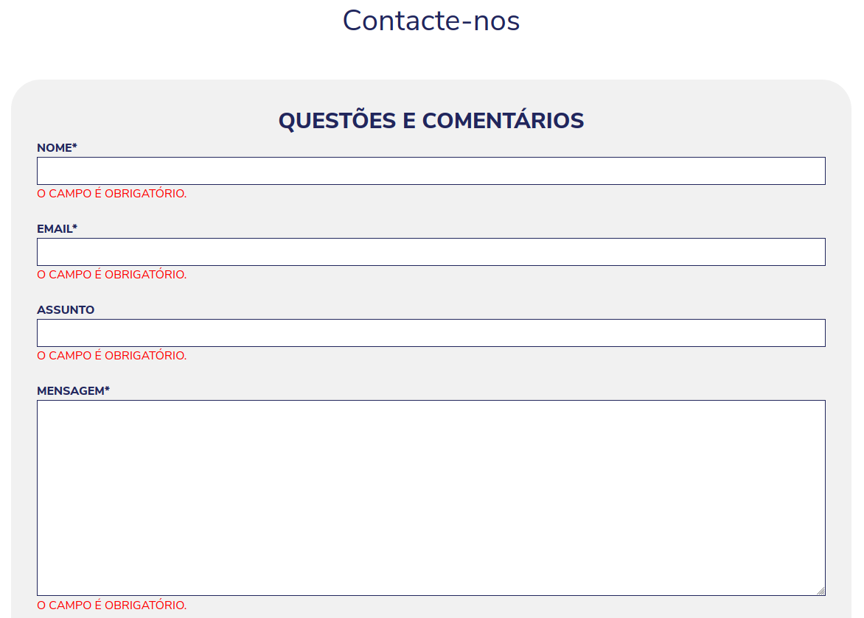
 | Listagem de evidências
 |  |  |  |  | Notas:

